Накладная-№3
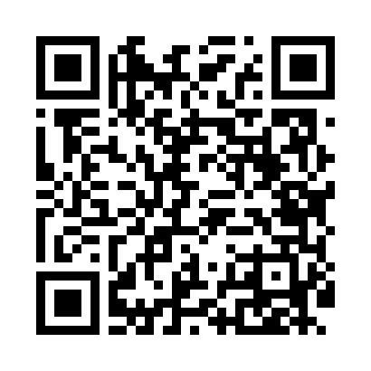
Номер товарно-транспортной накладной: |  |  | Торговый представитель: Amriyev Muhammad
Поставщик: Toshkent falcon fly 2 |  |  | Телефон торгового представителя: +998972880505
Дата отгрузки: 02.11.2025 |  |  | Контрагент: """" Klient
Дата консигнации: |  |  | Адрес:
Доставщик: |  |  | Телефон:
Телефон доставщика:
Время заказа: 02.11.2025 10:00:51
№ | Штрих-код | Название товаров (работ,услуг) | Количество | Количество в кейсе | Цена | Сумма
 |  |  | 239 |  |  | 342
1 | 6915646559383 | Пластмасса коса 6"A6659 15.1x15.1x7.2cm DB-59 -38 | 50 | 50 шт. | 1.80 | 90
2 | 6915645645056 | Соус учун махсус идиш 7x7x3.8 sm DB-59-15 | 150 | 150 шт. | 0.60 | 90
3 | 2010171443665 | Поднос столовый пластмасс 40.5x56 sm XP-11-4 | 24 | 2 коробка | 6.50 | 156
4 | 6795202409853 | Металический щипцы DB-5-9 | 15 | 15 шт. | 0.40 | 6
Итого: 342$|->UZS: 4,275,000.00

